操作説明
《ポチ勤用集計テンプレート説明》 |  |  |  | 定時勤務の社員用v1.2 |  | 2016・1・26更新

■シートの説明

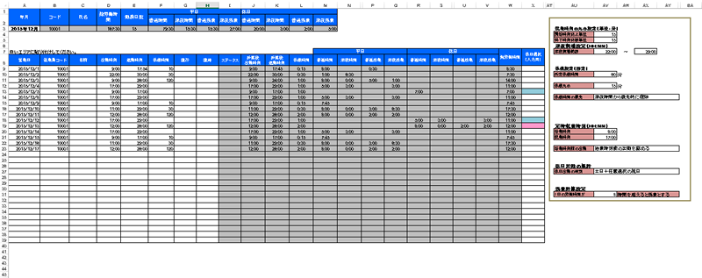

①まず最初に設定をしましょう。
そしてそれをテンプレートとして保存しましょう。

②データを貼り付けるのはここです。（白いエリア）
貼り付けた瞬間に計算が終了します。

③ここに集計結果が表示されます。

■設定について

丸めと呼ばれる、切り上げ、切り捨ての設定です。

出勤時刻（開始時刻）の丸めは切り上げ設定のみ、退勤時刻（終了時刻）の丸めは切り捨て設定のみが
設定可能です。

 | 開始時刻切上単位を15分で設定した場合の計算例
 | 出勤打刻データ | 計算後の出勤時刻
 | 8:45:00 | 8:45:00
 | 8:46:00 | 9:00:00
 | 9:00:00 | 9:00:00
 | 9:01:00 | 9:15:00

 | 終了時刻切捨単位を15分で設定した場合の計算例
 | 退勤打刻データ | 計算後の退勤時刻
 | 16:59:00 | 16:45:00
 | 17:00:00 | 17:00:00
 | 17:01:00 | 17:00:00
 | 17:14:00 | 17:00:00

尚、1分で設定した場合、打刻データ＝計算後時刻となりますので、丸め処理は行われません。

深夜時間帯に時給が割り増しになる場合に、その時間帯を設定します。
24時以降の表記を25:00のようにしている点にご注意ください。

就業規定で休憩時間が固定化されている場合はその時間を登録します。
打刻データで休憩時間データが存在する場合は、打刻データの休憩時間を計算に使用し、何もない場合は
所定休憩時間に設定された時間にて計算します。

休憩の切り上げ単位の設定です。休憩の場合、出勤・退勤と違い、時間の長さに対しての丸め処理となります。

 | 休憩時間丸めを15分で設定した場合の計算例
 | 休憩時間データ | 計算後の退勤時刻
 | 0 | 0
 | 1 | 15
 | 15 | 15
 | 16 | 30

深夜割増の時給時間帯と、通常の時給時間帯のどちらを優先して休憩時間の控除を行うかを設定可能です。

例） | 出勤 17:00 | ※丸めは全て1分を想定
 | 退勤 22:45
 | 休憩 60分
 | 選択肢 |  | 全体の勤務時間 |  | 深夜割増の時間
 | 時間が長いほうから優先的に控除 |  | 5:45:00 |  | 0:45:00
 | 普通時間から控除 |  | 5:45:00 |  | 0:45:00
 | 深夜時間から控除 |  | 5:45:00 |  | 0
（60進法表記）

直行・直帰の登録があった場合の出社時刻と退社時刻を定時扱いにて処理するための設定です。

また、勤務時間が常に固定時間帯の場合、始業時刻より前に打刻した時間を勤務時間に含めたくない場合には、
始業時刻前の出勤設定において、始業時刻前の出勤を認めないを選択してください。

休日出勤により、時給が割増になる場合に設定します。

土日だけでしたら、EXCELは自動計算できるのですが、祝日はEXCELで自動取得することはできません。
そのため、祝日は手動にて都度登録します。

「土日＋任意選択の祝日」を選択した場合のは、土日は自動で休日として判定します。それ以外の祝日を水色の列に登録します。

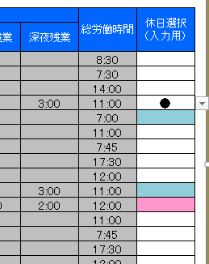

「全て任意選択」を選択した場合には、土日を問わず●印のある勤務しか休日出勤として計算しません。

法律上は１日の労働時間が８時間を超えた分を残業とみなしますが、時間のしきい値を変更したい場合はこちらで設定してください。

■集計結果について

白いセルが入力可能な箇所です。

 | 年月 | 自分で入力してください。定時勤務の社員版における集計結果エリアでは年月のみが入力可能です。

 | 総労働時間 | すべての労働時間合計です。

 | 勤務日数 | 勤務日数の合計です。

 | 平日普通時間 | 平日の深夜割増・残業割増に該当しない勤務時間です。

 | 平日深夜時間 | 平日の残業割増に該当しない深夜時間帯の勤務時間です。

 | 平日普通残業 | 平日の深夜割増に該当しない残業時間です。

 | 平日深夜残業 | 平日の深夜割増の中でかつ残業時間に該当する時間です。

 | 休日普通時間 | 休日の深夜割増・残業割増に該当しない勤務時間です。

 | 休日深夜時間 | 休日の残業割増に該当しない深夜時間帯の勤務時間です。

 | 休日普通残業 | 休日の深夜割増に該当しない残業時間です。

 | 休日深夜残業 | 休日の深夜割増の中でかつ残業時間に該当する時間です。

■データの貼り付け

 | PochikinのCSVデータの名前の部分を見て、同じ人のデータ全てをコピーして集計シートへ貼り付けます。

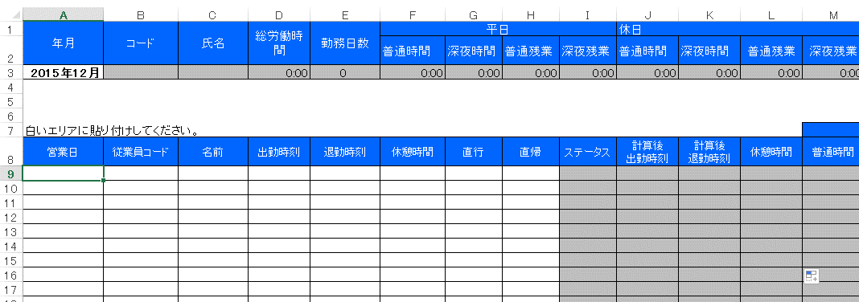

このセルにフォーカスを合わせて貼り付けてください。

■シートの保護、カスタマイズについて
シートの保護がかけてあります。
パスワードは「pochikin」です。

ご自由にカスタマイズしていただいて結構です。

